Sheet1
Tingkat Pemanfaatan Data Gender dan Anak dalam Perencanaan Evaluasi dan Penyusunan Kebijakan 2025

NO | TUJUAN/ SASARAN/ PROGRAM | KINERJA PROGRAM | INDIKATOR KINERJA PROGRAM | DEFINISI OPERASIONAL | RUMUS PERHITUNGAN INDIKATOR | SATUAN | BASE LINE 2024 | TARGET /REALISASI KINERJA
 |  |  |  |  |  |  |  | 2025 |  |  | 2026 | 2027 | 2028 | 2029 | 2030
 |  |  |  |  |  |  |  | TARGET | REALISASI | %
 | 2.08.05 PROGRAM PENGELOLAAN SISTEM DATA GENDER DAN ANAK | Meningkatnya pemanfaatan data gender dan anak | Tingkat Pemanfaatan Data Gender dan Anak dalam Perencanaan, Evaluasi dan / atau Penyusunan Kebijakan | Data gender dan anak secara konsisten dan berkelanjutan, diperlukan peraturan sebagai payung hukum yang diterbitkan oleh kementerian/lembaga dan daerah. Keberadaan peraturan ini memiliki kekuatan hukum yang mengikat terhadap penyelenggaraan sistem data gender dan anak sebagai bahan perencanaan, pelaksanaan, monitoring, evaluasi dan pelaporan kebijakan/program/kegiatan yang responsif gender | 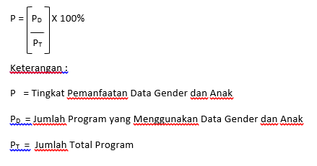 | Persentase | 100 | 100 | 100 | 100.00 | 100 | 100 | 100 | 100 | 100 | Jumlah OPD

